KIT DE LED
 |  |  |  |  |  | 1001.88
KITS DE LED |  |  |  |  | CARGAR AQUÍ EL DESCUENTO
FOTO DEL PRODUCTO | CODIGO | DESCRIPCION | PRECIO LISTA | PRECIO CON EL DESCUENTO
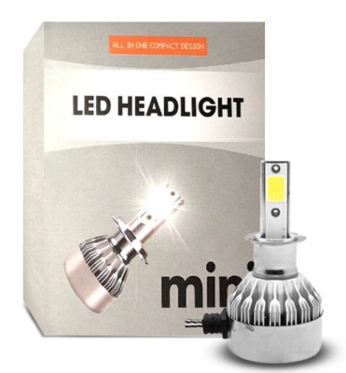 | KIT CREE LED C6 MINI
 | MIH1 | KIT DE LED H1 MINI 12V - OFF ROAD | $ 6,999.00 | $ 6,999.00
 | MIH3 | KIT DE LED H3 MINI 12V - OFF ROAD | $ 6,999.00 | $ 6,999.00
 | MIH4 | KIT DE LED H4 MINI 12V - OFF ROAD | $ 8,499.00 | $ 8,499.00
 | MIH7 | KIT DE LED H7 MINI 12V - OFF ROAD | $ 6,999.00 | $ 6,999.00
 | MIH11 | KIT DE LED H11MINI 12V - OFF ROAD | $ 6,999.00 | $ 6,999.00
 | MIH13 | KIT DE LED H13 MINI 12V - OFF ROAD | $ 8,499.00 | $ 8,499.00
 | MIH16 | KIT DE LED H16 MINI 12V - OFF ROAD | $ 8,499.00 | $ 8,499.00
 | MIH27 | KIT DE LED H16 MINI 12V - OFF ROAD | $ 8,499.00 | $ 8,499.00
 | MI9004/7 | KIT DE LED 9004/7 MINI 12V - OFF ROAD | $ 8,499.00 | $ 8,499.00
 | MI9005 | KIT LED9005 MINI 12V - OFF ROAD | $ 6,999.00 | $ 6,999.00
 | MI9006 | KIT LED 9006 MINI 12V - OFF ROAD | $ 6,999.00 | $ 6,999.00
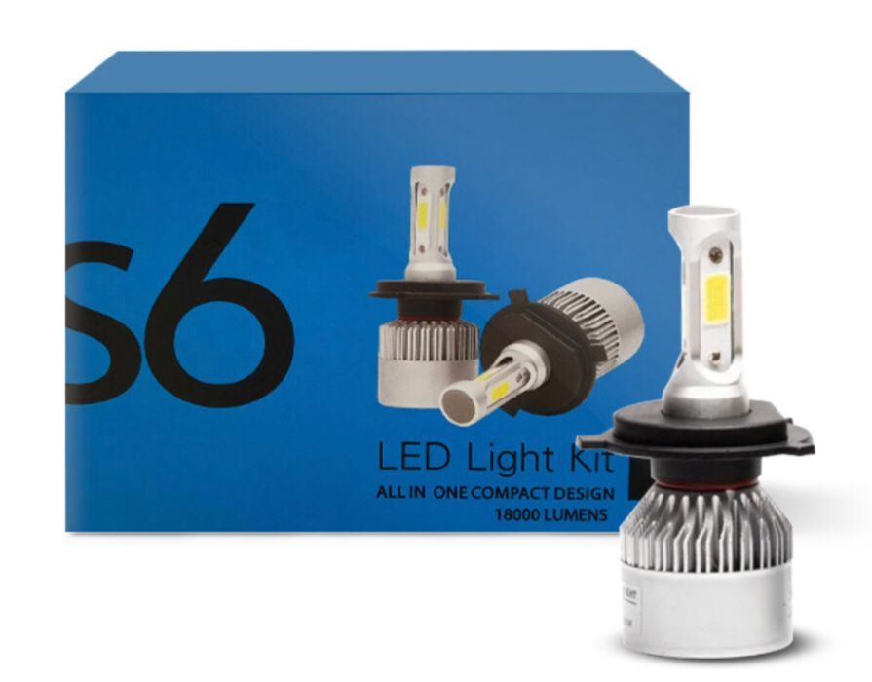 | KIT CREE LED 6TA GENERACION S6 CON COOLER
 | S6H1 | KIT DE LED H1 S6 12V - OFF ROAD | $ 8,999.00 | $ 8,999.00
 | S6H3 | KIT DE LED H3 S6 12V - OFF ROAD | $ 8,999.00 | $ 8,999.00
 | S6H4 | KIT DE LED H4 S6 12V - OFF ROAD | $ 10,499.00 | $ 10,499.00
 | S6H7 | KIT DE LED H7 S6 12V - OFF ROAD | $ 8,999.00 | $ 8,999.00
 | S6H11 | KIT DE LED H11 S6 12V - OFF ROAD | $ 8,999.00 | $ 8,999.00
 | S6H13 | KIT DE LED H13 S6 12V - OFF ROAD | $ 10,499.00 | $ 10,499.00
 | S6H16 | KIT DE LED H16 S6 12V - OFF ROAD | $ 10,499.00 | $ 10,499.00
 | S6H27 | KIT DE LED H27 S6 12V - OFF ROAD | $ 10,499.00 | $ 10,499.00
 | S69004-7 | KIT DE LED 9004-7 S6 12V - OFF ROAD | $ 10,499.00 | $ 10,499.00
 | S69005 | KIT DE LED 9005 S6 12V - OFF ROAD | $ 8,999.00 | $ 8,999.00
 | S69006 | KIT DE LED 9006 S6 12V - OFF ROAD | $ 8,999.00 | $ 8,999.00
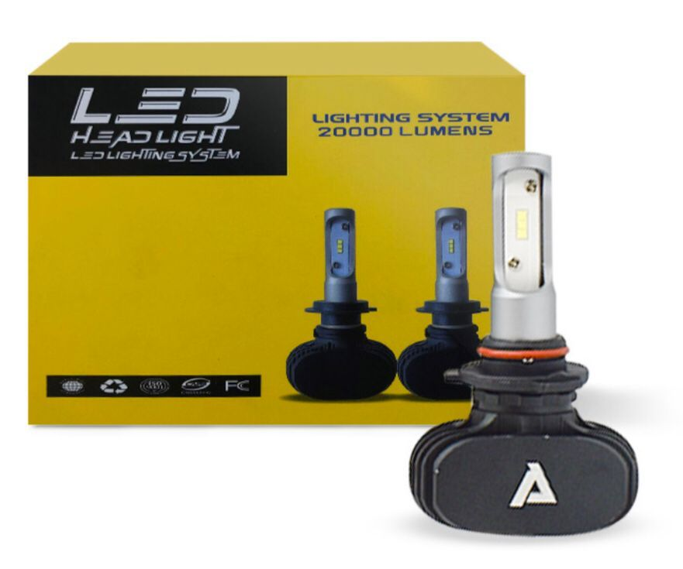 | KIT CREE LED 8tava GENERACION CHIP CSP SEOUL
 | PH1 | KIT CHIP CSP SEOUL H1 8TAVA 12V - OFF ROAD | $ 23,699.00 | $ 23,699.00
 | PH3 | KIT CHIP CSP SEOUL H3 8TAVA 2V - OFF ROAD | $ 23,699.00 | $ 23,699.00
 | PH4 | KIT CHIP CSP SEOUL H4 8TAVA 12V - OFF ROAD | $ 29,499.00 | $ 29,499.00
 | PH7 | KIT CHIP CSP SEOUL H7 8TAVA 12V - OFF ROAD | $ 23,699.00 | $ 23,699.00
 | PH11 | KIT CHIP CSP SEOUL H11 8TAVA 12V - OFF ROAD | $ 23,699.00 | $ 23,699.00
 | PH13 | KIT CHIP CSP SEOUL H13 8TAVA 12V - OFF ROAD | $ 29,499.00 | $ 29,499.00
 | PH15 | KIT CHIP CSP SEOUL H15 8TAVA 12V - OFF ROAD | $ 32,999.00 | $ 32,999.00
 | PH16 | KIT CHIP CSP SEOUL H16 8TAVA 12V - OFF ROAD | $ 29,499.00 | $ 29,499.00
 | PH27 | KIT CHIP CSP SEOUL H27 8TAVA 12V - OFF ROAD | $ 29,499.00 | $ 29,499.00
 | P9004/7 | KIT CHIP CSP SEOUL 9004/7 8TAVA 12V - OFF ROAD | $ 29,499.00 | $ 29,499.00
 | P9005 | KIT CHIP CSP SEOUL 9005 8TAVA 12V - OFF ROAD | $ 23,699.00 | $ 23,699.00
 | P9006 | KIT CHIP CSP SEOUL 9006 8TAVA 12V - OFF ROAD | $ 23,699.00 | $ 23,699.00
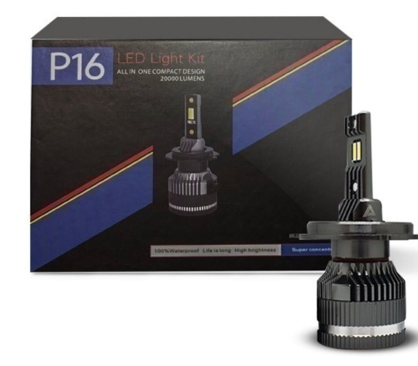 | KIT CREE LED 9tava CHIP XM270 PREMIUM GENERACION
 | FH1 | KIT CHIP XM270 H1 PREMIUM 9NA 12V - OFF ROAD | $ 29,499.00 | $ 29,499.00
 | FH3 | KIT CHIP XM270 H3 PREMIUM 9NA 12V - OFF ROAD | $ 29,499.00 | $ 29,499.00
 | FH4 | KIT CHIP XM270 H4 PREMIUM 9NA 12V - OFF ROAD | $ 32,005.39 | $ 32,005.39
 | FH7 | KIT CHIP XM270 H7 PREMIUM 9NA 12V - OFF ROAD | $ 29,499.00 | $ 29,499.00
 | FH11 | KIT CHIP XM270 H11 PREMIUM 9NA 12V - OFF ROAD | $ 29,499.00 | $ 29,499.00
 | FH16 | KIT CHIP XM270 H16 PREMIUM 9NA 12V - OFF ROAD | $ 32,005.39 | $ 32,005.39
 | FH27 | KIT CHIP XM270 H27 PREMIUM 9NA 12V - OFF ROAD | $ 32,005.39 | $ 32,005.39
 | F9004/7 | KIT CHIP XM270 9004/7 PREMIUM 9NA 12V - OFF ROAD | $ 32,005.39 | $ 32,005.39
 | F9005 | KIT CHIP XM270 9005 PREMIUM 9NA 12V- OFF ROAD | $ 29,499.00 | $ 29,499.00
 | F9006 | KIT CHIP XM270 9006 PREMIUM 9NA 12V - OFF ROAD | $ 29,499.00 | $ 29,499.00
PRODUCTOS PARA USO OFF RAOD - PRECIO MAS IVA DEL 10.5

VOLVER AL ÍNDICE

NAITE LAMPARAS
 |  |  |  |  |  |  | 1001.88
LAMPARAS HALOGENAS HOMOLOGADAS PREMIUM

NAITE LINEA 12 V SUPER WHITE |  |  |  |  |  | CARGAR AQUÍ EL DESCUENTO
MARCA | CODIGO | DESCRIPCION | FOTO | PRECIO LISTA | PRECIO CON EL DESCUENTO |  |  | 3709
NAITE | NH1BL | H1 12V 55W BL SUPER WHITE | 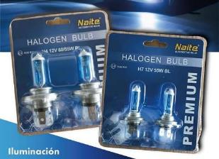 | $ 5,621.80 | $ 5,621.80 | $ 3,710.76
NAITE | NH3BL | H3 12V 55W BL SUPER WHITE |  | $ 5,621.80 | $ 5,621.80 | $ 3,710.76
NAITE | NH4BL | H4 12V 60/55W BL SUPER WHITE |  | $ 7,015.96 | $ 7,015.96 | $ 4,631.00
NAITE | NH7BL | H7 12V 55W BL SUPER WHITE |  | $ 6,867.25 | $ 6,867.25 | $ 4,532.84
NAITE | NH8BL | H8 12V 35W BL SUPER WHITE |  | $ 9,639.65 | $ 9,639.65 | $ 6,362.80
NAITE | NH11BL | H11 12V 55W BL SUPER WHITE |  | $ 8,869.54 | $ 8,869.54 | $ 5,854.48
NAITE | NH11B-BL | H11B 12V 55W BL SUPER WHITE |  | $ 20,325.58 | $ 20,325.58 | $ 13,416.23
NAITE | NH16BL | H16 12V 24W BL SUPER WHITE |  | $ 20,123.76 | $ 20,123.76 | $ 13,283.01
NAITE | N9004BL | HB1 12V 65/45W BL 9004 SUPER WHITE |  | $ 8,736.76 | $ 8,736.76 | $ 5,766.84
NAITE | N9005BL | HB3 12V 60W BL 9005 SUPER WHITE |  | $ 7,897.61 | $ 7,897.61 | $ 5,212.94
NAITE | N9006BL | HB4 12V 51W BL 9006 SUPER WHITE |  | $ 7,897.61 | $ 7,897.61 | $ 5,212.94
NAITE | N9007BL | HB5 12V 65/55W BL 9007 SUPER WHITE |  | $ 8,736.76 | $ 8,736.76 | $ 5,766.84
NAITE LINEA 12V HALOGENAS |  |  |  |  |  | $ -
NAITE | NH1 | H1 12V 55W |  | $ 1,112.14 | $ 1,112.14 | $ 734.09
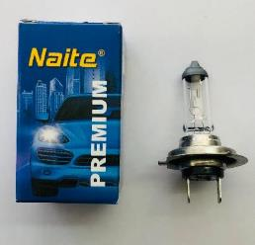
NAITE | NH3 | H3 12V 55W |  | $ 1,019.73 | $ 1,019.73 | $ 673.09
NAITE | NH4 | H4 PT43 12V 60/55W |  | $ 1,922.62 | $ 1,922.62 | $ 1,269.06
NAITE | NH7 | H7 12 55W |  | $ 2,012.91 | $ 2,012.91 | $ 1,328.65
NAITE | NH8 | H8 12V 35W |  | $ 5,250.02 | $ 5,250.02 | $ 3,465.36
NAITE | NH11 | H11 12V 55W |  | $ 4,602.07 | $ 4,602.07 | $ 3,037.67
NAITE | NH11B | H11B 12V 55W |  | $ 13,803.55 | $ 13,803.55 | $ 9,111.25
NAITE | NH16 | H16 12V 24W |  | $ 8,970.45 | $ 8,970.45 | $ 5,921.09
NAITE | N9004 | HB1 12V 65/45W (9004) |  | $ 4,928.70 | $ 4,928.70 | $ 3,253.27
NAITE | N9005 | HB3 12V 60W (9005) |  | $ 3,574.37 | $ 3,574.37 | $ 2,359.32
NAITE | N9006 | HB4 12V 51W (9006) |  | $ 3,765.57 | $ 3,765.57 | $ 2,485.53
NAITE | N9007 | HB5 12V 65/55W (9007) |  | $ 4,928.70 | $ 4,928.70 | $ 3,253.27
NAITE | NT201P | W21W 12V 21W 1 POLO |  | $ 1,258.73 | $ 1,258.73 | $ 830.85
NAITE | NT202P | W21/5W 12V 21/5W T20 2 POLOS |  | $ 1,338.40 | $ 1,338.40 | $ 883.43
NAITE | N1141 | P21W 1141 12V 21W |  | $ 290.52 | $ 290.52 | $ 191.76
NAITE | N1141AMB | PY21W 12V 21W 1141 AMBER |  | $ 459.41 | $ 459.41 | $ 303.24
NAITE | N1034 | P21/5W 1034 12V 21/5W |  | $ 312.29 | $ 312.29 | $ 206.13
NAITE | N2821 | W5W 2821 12V 5W |  | $ 141.28 | $ 141.28 | $ 93.25
NAITE | NR5W | R5W 67 12V 5W |  | $ 219.35 | $ 219.35 | $ 144.78
NAITE | NR10W | R10W 67 12V 10W |  | $ 220.94 | $ 220.94 | $ 145.84
NAITE | NT15 | T15 W16W 12V 16W |  | $ 411.61 | $ 411.61 | $ 271.69
NAITE LINEA 24V |  |  |  |  |  | $ -
NAITE | 24NH1 | H1 24V 70W |  | $ 1,269.35 | $ 1,269.35 | $ 837.86
NAITE | 24NH4 | H4 PT43 24V 70/75W |  | $ 2,559.95 | $ 2,559.95 | $ 1,689.74
NAITE | 24NH7 | H7 24V 70W |  | $ 3,128.24 | $ 3,128.24 | $ 2,064.84
NAITE | 24N1034 | P21/5W 1034 24V 21/5W |  | $ 365.93 | $ 365.93 | $ 241.54
NAITE | 24N1141 | P21W 1141 24V 21W |  | $ 342.57 | $ 342.57 | $ 226.12
NAITE | 24N2821 | W5W 2821 24V 5W |  | $ 159.86 | $ 159.86 | $ 105.52
NAITE | 24NR5W | R5W 67 24V 5W |  | $ 234.49 | $ 234.49 | $ 154.78
NAITE LINEA XENON ORIGINAL |  |  |  |  |  | $ -
NAITE | ND1S | D1S 12V 35W 4300K | 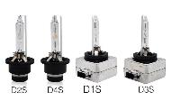 | $ 31,277.07 | $ 31,277.07 | $ 20,644.93
NAITE | ND2S | D2S 12V 35W 4300K |  | $ 24,425.75 | $ 24,425.75 | $ 16,122.61
NAITE | ND2R | D2R 12V 35W 4300K |  | $ 24,425.75 | $ 24,425.75 | $ 16,122.61
NAITE | ND3S | D3S 12V 35W 4300K |  | $ 35,047.95 | $ 35,047.95 | $ 23,133.96
NAITE | ND4R | D4R/S 12V 35W 4300K |  | $ 29,205.74 | $ 29,205.74 | $ 19,277.72
NAITE | ND8S | D8S 12V 35W 4300K |  | $ 84,972.30 | $ 84,972.30 | $ 56,087.33
PRECIOS MAS IVA |  |  |  |  |  | $ -

VOLVER AL ÍNDICE

LED SENALIZACION
 |  |  |  |  |  | 1001.88
LAMPARAS LED SMD |  |  |  |  | CARGAR AQUÍ EL DESCUENTO
FOTO | CODIGO | DESCRIPCION | PRECIO LISTA | PRECIO CON EL DESCUENTO
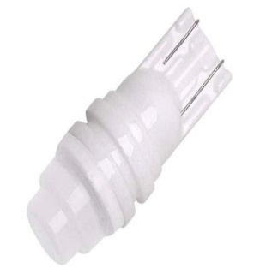 | CERBLAN | T10 2821 CERAMICA BLANCO 12V | $ 869.09 | $ 869.09
 | CERROJA | T10 2821 CERAMICA ROJA 12V | $ 869.09 | $ 869.09
 | CERAZUL | T10 2821 CERAMICA AZUL 12V | $ 869.09 | $ 869.09
 | CERBLAN24V | T10 2821 CERAMICA BLANCO 24V | $ 869.09 | $ 869.09
 | CERROJA24V | T10 2821 CERAMICA ROJA 24V | $ 869.09 | $ 869.09
 | CERAZUL24V | T10 2821 CERAMICA BLANCO 24V | $ 871.64 | $ 871.64
 | L9AZ | LED 9 PUNTAS T10 2821 5050 SMD - AZUL 12V | $ 540.77 | $ 540.77
 | L9BL | LED 9 PUNTAS T10 2821 5050 SMD - BLANCO 12V | $ 540.77 | $ 540.77
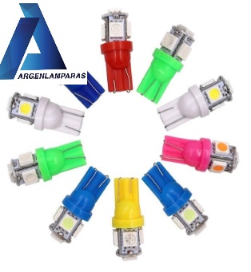
 | L5BL | LED 5 PUNTAS T10 2821 BLANCO 12V | $ 379.00 | $ 379.00
 | L5AZ | LED 5 PUNTAS T10 2821 AZUL 12V | $ 379.00 | $ 379.00
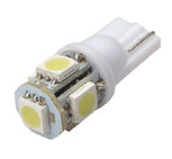 | L5RO | LED 5 PUNTAS T10 2821 ROSA 12V | $ 379.00 | $ 379.00
 | L5AM | LED 5 PUNTAS T10 2821 AMBAR 12V | $ 379.00 | $ 379.00
 | L5ROJ | LED 5 PUNTAS T10 2821 ROJO 12V | $ 379.00 | $ 379.00
 | L5VDE | LED 5 PUNTAS T10 2821 VERDE 12V | $ 379.00 | $ 379.00
 | L5BL24 | LED 5 PUNTAS T10 2821 BLANCO 24V | $ 389.00 | $ 389.00
 | L5AMB24V | LED 5 PUNTAS T10 2821 AMBAR 24V | $ 389.00 | $ 389.00
 | L5AZ24V | LED 5 PUNTAS T10 2821 AZUL 24V | $ 389.00 | $ 389.00
 | L5ROJ24V | LED 5 PUNTAS T10 2821 ROJO 24V | $ 389.00 | $ 389.00
 | L5RO24V | LED 5 PUNTAS T10 2821 ROSA 24V | $ 389.00 | $ 389.00
 | L5VDE24V | LED 5 PUNTAS T10 2821 VERDE 24V | $ 389.00 | $ 389.00
 | LUPCAN | LED T10 2821 CON LUPA SUPER CANBUS SIN POLARIDAD 12/24V | $ 2,895.43 | $ 2,895.43
 | X9 | LED T10 2821 CANBUS MULTILED SIN POLARIDAD 12/24V | $ 2,317.57 | $ 2,317.57
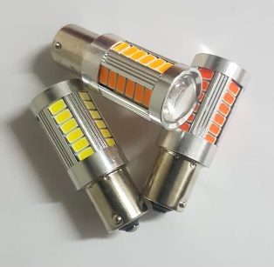 | 1PCAN | LED 1141 1 POLO CANBUS SUPER BRILLO 12/24 V | $ 5,359.38 | $ 5,359.38
 | 2PCAN | LED 1034 2 POLOS CANBUS SUPER BRILLO 12/24 V | $ 5,359.38 | $ 5,359.38
 | 1PBAU | LED 1141 1 POLO CANBUS AMBAR PATA DESFASADA 12/24 V | $ 5,359.38 | $ 5,359.38
 | 1PRED | LED 1141 1 POLO CANBUS ROJA 12/24 V | $ 5,359.38 | $ 5,359.38
 | 2PRED | LED 1034 2 POLOS CANBUS ROJA 12/24 V | $ 5,359.38 | $ 5,359.38
 | 1PAMB | LED 1141 1 POLO CANBUS AMBAR 12/24 V | $ 5,360.06 | $ 5,360.06
 | L5CC | LED 5 PUNTAS CON CULOTE 12V | $ 622.85 | $ 622.85
 | L5CC24 | LED 5 PUNTAS CON CULOTE 24V | $ 637.33 | $ 637.33
 | LT3 | LED TUBULAR 3 LED 39MM BLANCO 12V | $ 357.29 | $ 357.29
 | LT324V | LED TUBULAR 3 LED 39MM BLANCO 24VV | $ 369.20 | $ 369.20
 | LT6 | LED TUBULAR 6 LED 39MM BLANCO 12V | $ 497.31 | $ 497.31
 | LT624V | LED TUBULAR 6 LED 39 MM BLANCO 24V | $ 497.31 | $ 497.31
 | LT6CAN | LED TUBULAR 6 LED 39 MM CANBUS 12V | $ 815.98 | $ 815.98
 | LTCOB31 | LED COB TUBULAR 31 MM 12V | $ 555.25 | $ 555.25
 | LTCOB36 | LED COB TUBULAR 36MM 12V | $ 555.25 | $ 555.25
 | LTCOB39 | LED COB TUBULAR 39 MM 12V | $ 555.25 | $ 555.25
 | LTCOB41 | LED COB TUBULAR 41 MM 12V | $ 576.98 | $ 576.98
 | LTCOB3924V | LED COB TUBULAR 39 MM 24V | $ 576.98 | $ 576.98
 | B1 | LED 1141 13 SMD 1 POLO PATA PAREJA BLANCO 12V | $ 1,006.70 | $ 1,006.70
 | B1R | LED 1141 13 SMD 1 POLO PATA PAREJA ROJA 12V | $ 1,001.88 | $ 1,001.88
 | B2 | LED 1141 13 SMD 1 POLO PATA PAREJA BLANCO 24V | $ 1,120.16 | $ 1,120.16
 | B3 | LED 1034 13 SMD 2 POLOS PATA DESPAREJA BLANCO 12V | $ 1,006.70 | $ 1,006.70
 | B4 | LED 1034 13 SMD 2 POLOS PATA DESPAREJA BLANCO 24V | $ 1,120.16 | $ 1,120.16
 | B5 | LED 1176 13 SMD 2 POLOS PATA PAREJA BLANCO 24V | $ 1,120.16 | $ 1,120.16
 | 1141AMB | LED 1141 13 SMD 1 POLO PATA PAREJA AMBAR 12V | $ 1,120.16 | $ 1,120.16
 | 1034AMB | LED 1034 13 SMD 2 POLOS PATA DESPAREJA AMBAR 12V | $ 1,120.16 | $ 1,120.16
 | 67S24V | LED 67 SMD 1 POLO PATA PAREJA 24V | $ 844.58 | $ 844.58
 | 67S | LED 67 SMD 1 POLO PATA PAREJA 12V | $ 830.46 | $ 830.46
 | 2721PB | LED 2721 CON PORTALAMPARAS BLANCO 12V | $ 613.19 | $ 613.19
 | 2721PA | LED 2721 CON PORTALAMPARAS AZUL 12V | $ 613.19 | $ 613.19
 | 2721SB | LED 2721 SMD BLANCO 12V | $ 251.07 | $ 251.07
 | 2721SA | LED 2721 SMD AZUL 12V | $ 251.07 | $ 251.07
 | 2721CA | LED 2721 CERAMICA AZUL 12V | $ 251.07 | $ 251.07
 | 2721CB | LED 2721 CERAMICA BLANCO 12V | $ 251.07 | $ 251.07
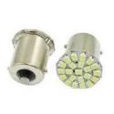 | 1141CH | 1141 22SMD CHATA 1 POLO PATA PAREJA 12V | $ 506.97 | $ 506.97
 | 1034CH | 1034 22 SMD CHATA 2 POLOS PATA DESPAREJA 12V | $ 506.97 | $ 506.97
 | 1034CH24V | 1034 22 SMD CHATA 2 POLOS PATA PAREJA 24V | $ 555.25 | $ 555.25
 | 1141CH24V | 1141 22SMD CHATA 1 POLO PATA PAREJA 24V | $ 555.25 | $ 555.25
 | X3 | 1141 COB CHATA PATA PAREJA 12V | $ 492.48 | $ 492.48
 | X4 | 1034 COB CHATA PATA DESPAREJA 12V | $ 492.48 | $ 492.48
 | X324V | 1141 COB CHATA PATA PAREJA 24V | $ 506.97 | $ 506.97
 | X424V | 1034 COB CHATA PATA DESPAREJA 24V | $ 506.97 | $ 506.97
 | LT201 | LED T20 1 POLO 12V | $ 994.62 | $ 994.62
 | LT202 | LED T20 2 POLOS 12V | $ 1,011.90 | $ 1,011.90
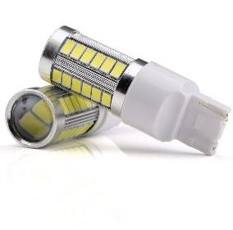 | LT201CAN | LED T20 SMD CANBUS CON LUPA 1 POLO 12V | $ 4,876.56 | $ 4,876.56
 | LT202CAN | LED T20 SMD CANBUS CON LUPA 2 POLOS 12V | $ 4,876.56 | $ 4,876.56
LOS PRECIOS TIENE UN ADICIONAL DE IVA DEL 10,5

VOLVER AL ÍNDICE

LED SILICONA
 |  |  |  |  |  | 1001.88
LED SILICONADOS |  |  |  |  | cargar el descuento aquí
FOTO | CODIGO | DESCRIPCION | PRECIO LISTA | PRECIO CON EL DESCUENTO
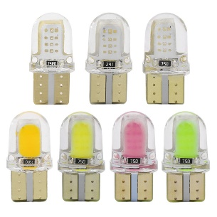 | X13 | LED T10 SILICONA CORTA BLANCA 12V | $ 399.00 | $ 399.00
 | X13AZ | LED T10 SILICONA CORTA AZUL 12V | $ 399.00 | $ 399.00
 | X13VE | LED T10 SILICONA CORTA VERDE 12V | $ 399.00 | $ 399.00
 | X13AM | LED T10 SILICONA CORTA AMBAR 12V | $ 399.00 | $ 399.00
 | X13RO | LED T10 SILICONA CORTA ROJO 12V | $ 399.00 | $ 399.00
 | Z1 | LED T10 SILICONA CORTA BLANCA 24V | $ 419.00 | $ 419.00
 | Z1AZ | LED T10 SILICONA CORTA AZUL 24V | $ 419.00 | $ 419.00
 | Z1VE | LED T10 SILICONA CORTA VERDE 24V | $ 419.00 | $ 419.00
 | Z1AM | LED T10 SILICONA CORTA AMBAR 24V | $ 419.00 | $ 419.00
 | Z1RO | LED T10 SILICONA CORTA ROJO 24V | $ 419.00 | $ 419.00
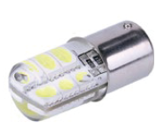 | 1034SIL | 1034 SILICONA 2 POLOS P21/5W 12V | $ 1,443.65 | $ 1,443.65
 | 1141SIL | 1141 67 SILICONA 1 POLO P21W 12V | $ 1,443.65 | $ 1,443.65
 | 1034SIL24V | 1034 SILICONA 2 POLOS P21/5W 24V | $ 1,520.91 | $ 1,520.91
 | 1141SIL24V | 1141 67 SILICONA 1 POLO P21W 24VV | $ 1,520.91 | $ 1,520.91
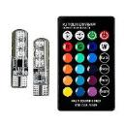 | T10RGB | LED T10 SILICONADO RGB CON CONTROL REMOTO | $ 6,421.60 | $ 6,421.60
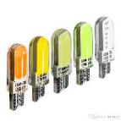 | X8 | LED T10 SILICONA 12V BLANCA | $ 439.00 | $ 439.00
 | J1 | LED T10 SILICONA 12V AMBAR | $ 439.00 | $ 439.00
 | J2 | LED T10 SILICONA 12V ROJO | $ 439.00 | $ 439.00
 | J3 | LED T10 SILICONA 12V VERDE | $ 439.00 | $ 439.00
 | J4 | LED T10 SILICONA 12V AZUL | $ 439.00 | $ 439.00
 | J5 | LED T10 SILICONA 12V ROSA | $ 439.00 | $ 439.00
 | X10 | LED T10 SILICONA 24V BLANCO | $ 459.00 | $ 459.00
 | X14 | LED T10 SILICONA 24V AMBAR | $ 459.00 | $ 459.00
 | X15 | LED T10 SILICONA 24V ROJO | $ 459.00 | $ 459.00
 | X16 | LED T10 SILICONA 24V VERDE | $ 459.00 | $ 459.00
 | X17 | LED T10 SILICONA 24V AZUL | $ 459.00 | $ 459.00
 | X18 | LED T10 SILICONA 24V ROSA | $ 459.00 | $ 459.00
LOS PRECIOS TIENE UN ADICIONAL DE IVA DEL 10,5

VOLVER AL ÍNDICE

FAROS LED
 |  |  |  |  |  | 1001.88
FAROS DE LED |  |  |  |  | CARGAR AQUÍ EL DESCUENTO
FOTO | CODIGO | DESCRIPCION | PRECIO LISTA | PRECIO CON EL DESCUENTO
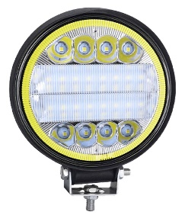 | 27CIR4D | Faro led redondo con ojo de angel 12v y 24v 112 x 112 x 40mm - waterproof IP67 off road | $19,974.57 | $19,974.57
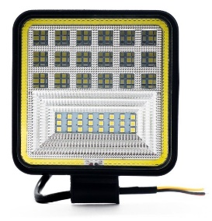 | 27SQ4D | Faro led cuadrado con ojo de angel 12v y 24v 108 x 108 x 40 mm - waterproof IP67 off road | $19,974.57 | $19,974.57
 | 18WSTP | Faro rectangular 12v y 24v - 157 x 42 x 40mm - waterproof IP67 off road | $9,980.04 | $9,980.04
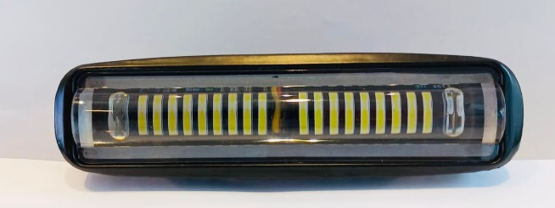 | 18CIR | Faro rectangular 12v y 24v - 157 x 42 x 40mm - waterproof IP67 off road | $12,201.05 | $12,201.05
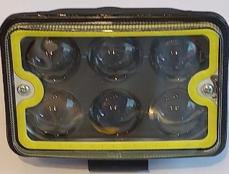 | 18SF | Faro rectangular 12v y 24v - 110 x 77 x 53 mm - waterproof IP67 off road | $15,532.56 | $15,532.56
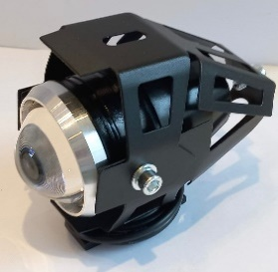 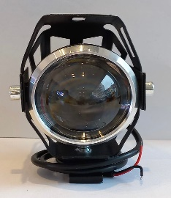 | 12CIR | Faro led moto - 120 x 61 x30 - waterproof IP67 off road | $13,210.16 | $13,210.16
 | 9CIR/S | 3 Leds 9W Spotlight 12/24V Waterproof IP 67 | $8,594.33 | $8,594.33
 | 18STP/S | 6 Leds Rectangular Spotlight 18W 12/24V Waterproof IP 67 | $9,318.57 | $9,318.57
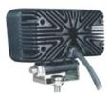 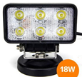 | 18REC/S | 6 Leds rectangular Spotlight 18W Thin 12/24V Waterproof IP 67 | $12,548.68 | $12,548.68
 | B27CIR/S | 9 Leds azul Redondo Spotlight 27W 12/24V Waterproof IP 67 | $13,707.47 | $13,707.47
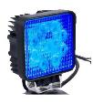 | B27SQ/S | 9 Leds azul cuadrado Spotlight 27W 12/24V Waterproof IP 67 | $13,707.47 | $13,707.47
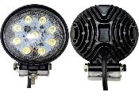 | 27CIR/S | 9 Leds Redondo Spotlight 27W 12/24V Waterproof IP 67 | $10,018.67 | $10,018.67
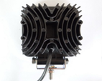 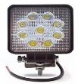 | 27SQ/S | 9 Leds cuadrado Spotlight 27W 12/24V Waterproof IP 67 | $10,018.67 | $10,018.67
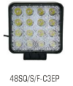 | 48SQ/S | 16 Leds Cuadrado 48W Spotlight 12/24V Waterproof IP 67 | $17,376.96 | $17,376.96
 | 51CIR/BLACK | 17 Leds Redondo Spotlight 51W 12/24V Waterproof IP 67 | $36,545.20 | $36,545.20
 | 51CIR/RED | 17 Leds Redondo Floodlight 51W 12/24V Waterproof IP 67 | $36,545.20 | $36,545.20
PRODUCTOS PARA USO OFF RAOD
PRECIOS MAS IVA

VOLVER AL ÍNDICE

BARRAS LED
BARRAS DE LED |  |  |  |  | CARGAR AQUÍ EL DESCUENTO | 1001.88
FOTO | CODIGO | DESCRIPCION | PRECIO LISTA | PRECIO CON EL DESCUENTO
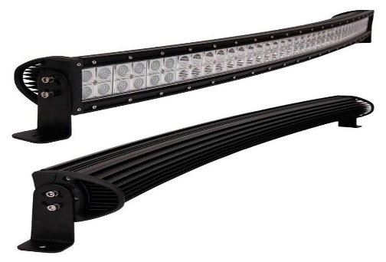 | CUR180 | Barra Curva Led 60 leds 180W 12/24V 845 x 90 x 80mm | $98,588.51 | $98,588.51
 | CUR240 | Barra Curva Led 80 leds 240W 12/24V 1100 x 90 x 80mm | $125,047.45 | $125,047.45
 | LH8088 | Barra 7 D beam spot 98 x 78 x 65 mm | $17,381.78 | $17,381.78
 | LH880N | Barra 7 D beam spot 165 x 78 x 65 mm | $24,431.06 | $24,431.06
 | LH881W | Barra 7 D beam spot 235 x 78 x 65 mm | $36,158.94 | $36,158.94
 | LH880T | Barra 7 D beam spot 370 x 78 x 65 mm | $56,968.80 | $56,968.80
 | LH881T | Barra 7 D beam spot 505 x 78 x 65 mm | $76,948.19 | $76,948.19
 | LH0057 | Barra 7 D beam spot 640 x 78 x 65 mm | $97,347.65 | $97,347.65
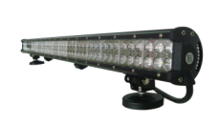 | 36/S/F | Barra 12 leds 36 W 12/24V 164 x 80 x 65mm | $24,377.95 | $24,377.95
 | 72/S/F | Barra 24 Leds 72W 12/24V 303 x 80 x 65mm | $36,207.22 | $36,207.22
 | 108/S/F | Barra 36 leds 108W 12/24V 435 x 80 x 65mm | $46,636.29 | $46,636.29
 | 126/S/F | Barra 42 Leds 126W 12/24V 508 x 80 x 65 | $53,666.26 | $53,666.26
 | 144/S/F | Barra 48 Leds 144W 12/24V 573 x 80 x 65mm | $60,590.00 | $60,590.00
 | 180/S/F | Barra 60 Leds 180W 12/24V 710 x 80 x 65mm | $73,529.78 | $73,529.78
 | 234/S/F | Barra 78 Leds 234W 12/24V 915 x 80 x 65mm | $96,855.16 | $96,855.16
 | 288/S/F | Barra 96 Leds 288W 12/24V 1106 x 80 x 65mm | $118,432.72 | $118,432.72
BARRAS LED SLIM
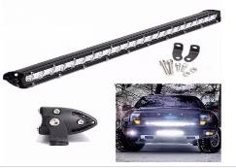 | LB6 | Barra 6 Leds 18W 12/24V 186 x 29.5 x 46.5 mm | $12,162.42 | $12,162.42
 | LB12 | Barra 12 Leds 36W 12/24V 343 x 29.5 x 46.5 mm | $19,308.27 | $19,308.27
 | LB18 | Barra 18 Leds 54W 12/24V 500 x 29.5 x 46.5 mm | $31,185.82 | $31,185.82
 | LB24 | Barra 24 Leds 72W 12/24V 657 x 29.5 x 46.5 mm | $48,277.91 | $48,277.91
PRODUCTOS PARA USO OFF RAOD
PRECIOS MAS IVA

VOLVER AL ÍNDICE

MODULOS - ROLLOS
MODULOS Y ROLLOS LED |  |  |  |  | CARGAR AQUÍ EL DESCUENTO | 1001.88
FOTO | CODIGO | DESCRIPCION | PRECIO LISTA | PRECIO CON EL DESCUENTO
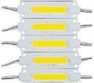 | M1COB | MODULO COB BLANCO 12V | $ 449.00 | $ 449.00
 | M2COB | MODULO COB AZUL 12V | $ 449.00 | $ 449.00
 | M3COB | MODULO COB ROJO 12V | $ 449.00 | $ 449.00
 | M4COB | MODULO COB VERDE 12V | $ 449.00 | $ 449.00
 | M5COB | MODULO COB AMBAR 12V | $ 449.00 | $ 449.00
 | M6COB | MODULO COB ROSA 12V | $ 449.00 | $ 449.00
 | M1COB24V | MODULO COB BLANCO 24V | $ 499.00 | $ 499.00
 | M2COB24V | MODULO COB AZUL 24V | $ 499.00 | $ 499.00
 | M3COB24V | MODULO COB ROJO 24V | $ 499.00 | $ 499.00
 | M4COB24V | MODULO COB VERDE 24V | $ 499.00 | $ 499.00
 | M5COB24V | MODULO COB AMBAR 24V | $ 499.00 | $ 499.00
 | M6COB24V | MODULO COB ROSA 24V | $ 499.00 | $ 499.00
 | M1 | MODULO LED BLANCO 12V | $ 311.36 | $ 311.36
 | M2 | MODULO LED AZUL 12V | $ 311.36 | $ 311.36
 | M3 | MODULO LED ROJO 12V | $ 311.36 | $ 311.36
 | M4 | MODULO LED AMBAR 12V | $ 311.36 | $ 311.36
 | M5 | MODULO LED VIOLETA 12V | $ 311.36 | $ 311.36
 | M7 | MODULO LED VERDE 12V | $ 311.36 | $ 311.36
 | W1 | MODULO LED BLANCO 24V | $ 329.41 | $ 329.41
 | W2 | MODULO LED AZUL 24V | $ 329.41 | $ 329.41
 | W3 | MODULO LED VERDE 24V | $ 329.41 | $ 329.41
 | W4 | MODULO LED ROJO 24V | $ 329.41 | $ 329.41
 | W5 | MODULO LED AMBAR 24V | $ 329.41 | $ 329.41
 | W6 | MODULO LED VIOLETA 24V | $ 329.41 | $ 329.41
ROLLOS DE LED
 | RGB | ROLLO LED RGB CON CONTROL REMOTO Y ADAPTADOR | $ 23,170.88 | $ 23,170.88
 | FICHA5050 | FICHA PARA ROLLO 5050 | $ 603.53 | $ 603.53
 | RBLAN | ROLLO LED 5 MTS 2538 BLANCO 12V | $ 7,999.00 | $ 7,999.00
 | RROJ | ROLLO LED 5 MTS 2538 ROJO 12V | $ 7,999.00 | $ 7,999.00
 | RAZUL | ROLLO LED 5 MTS 2538 AZUL 12V | $ 7,999.00 | $ 7,999.00
 | P1 | ROLLO LED 5 MTS 5050 BLANCO 12V | $ 12,499.00 | $ 12,499.00
 | P2 | ROLLO LED 5 MTS 5050 AZUL 12V | $ 12,499.00 | $ 12,499.00
 | P3 | ROLLO LED 5 MTS 5050 ROJO 12V | $ 12,499.00 | $ 12,499.00
 | P4 | ROLLO LED 5 MTS 5050 AMBAR 12V | $ 12,499.00 | $ 12,499.00
 | P5 | ROLLO LED 5 MTS 5050 VERDE 12V | $ 12,499.00 | $ 12,499.00
 | P6 | ROLLO LED 5 MTS 5050 VIOLETA 12V | $ 12,499.00 | $ 12,499.00
 | T1 | ROLLO LED 5 MTS 5050 BLANCO 24V | $ 13,499.00 | $ 13,499.00
 | T2 | ROLLO LED 5 MTS 5050 AZUL 24V | $ 13,499.00 | $ 13,499.00
 | T3 | ROLLO LED 5 MTS 5050 ROJO 24V | $ 13,499.00 | $ 13,499.00
 | T4 | ROLLO LED 5 MTS 5050 AMBAR 24V | $ 13,499.00 | $ 13,499.00
 | T5 | ROLLO LED 5 MTS 5050 VERDE 24V | $ 13,499.00 | $ 13,499.00
 | T6 | ROLLO LED 5 MTS 5050 VIOLETA 24V | $ 13,499.00 | $ 13,499.00
LOS PRECIOS TIENE UN ADICIONAL DE IVA DEL 10,5

VOLVER AL ÍNDICE

LINTERNAS STANLEY
 |  |  |  |  |  |  |  | CARGAR AQUÍ EL DESCUENTO
CODIGO | FOTO | DESCRIPCION | ESPECIFICACIONES | TIPO | BATERIA | PRECIO LISTA | PRECIO CON EL DESCUENTO |  | 1001.88
65380 |  | LINTERNA LED DE ALUMINIO RECARGABLE 200LM | • Alcanza hasta 200 lúmenes. • Carcasa de aluminio de grado aeronáutico 6063. • Batería recargable de iones de litio. • Modos alto / bajo / estroboscópico 3. • El indicador LED muestra el estado de carga. de la batería. • Cargador micro USB incluido. • Clip para cinturón incluído. | RECARGABLE | 1*18650, 2600mAh | $ 30,585.00 | $ 30,585.00
65384 | 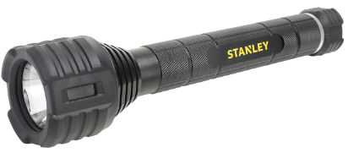 | LINTERNA LED DE ALUMINIO INDESTRUCTIBLE DE 600LM | • Carcasa de aluminio de grado aeronáutico 6063. • Protección de goma sobre la estructura de aluminio para una durabilidad extrema. • Interruptores de botón trasero. • Modos alto / bajo / estroboscópico 3. • Resistente a golpes y golpes; prueba de caída verificada para 30 pies, muy por encima del estándar industrial de 3 pies. • Resistente al agua IPX7. • Pilas alcalinas incluídas. | INDESTRUCTIBLE | 3C | $ 42,980.00 | $ 42,980.00
65387 | 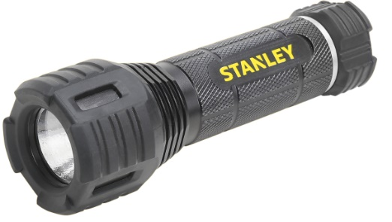 | LINTERNA LED DE ALUMINIO INDESTRUCTIBLE 200LM | • Carcasa de aluminio de grado aeronáutico 6063. • Protección de goma sobre la estructura de aluminio para una durabilidad extrema. • Interruptores de botón trasero. • Modos alto / bajo / estroboscópico 3. • Resistente a golpes y golpes; prueba de caída verificada para 30 pies, muy por encima del estándar industrial de 3 pies. • Resistente al agua IPX7. • Pilas alcalinas incluídas. | INDESTRUCTIBLE | 3AAA | $ 17,383.00 | $ 17,383.00
65406 | 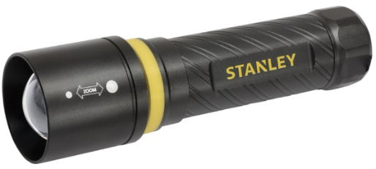 | LINTERNA LED DE ALUMINIO 350LM | • Carcasa de aluminio de grado aeronáutico 6063 • Foco ajustable. • El patrón diagonal ancho ofrece un diseño único y función antideslizante • Fácil de encontrar en la osuridad mediante anillo luminiscente. • Pilas alcalinas incluídas. | TODOS LOS DIAS | 3AAA-FOCO AJUSTABLE | $ 14,866.00 | $ 14,866.00
65429 |  | LINTERNA 300LM 4AA | • Alcanza hasta 300 lúmenes • LED superbrillante para rendimiento de iluminación • 3 modos: alto, bajo, estroboscópico • Pilas alcalinas incluidas | CAMPING / EXTERIOR | 4AA | $ 19,231.00 | $ 19,231.00
65430 |  | LINTERNA LED SLIM 150LM | • Construcción delgada para un fácil almacenamiento. • Mosquetón de aluminio adjunto. • 4 modos: alto, medio, bajo, estroboscópico. • Pilas alcalinas 3AAA incluídas. | CAMPING / EXTERIOR | 3AAA | $ 15,025.00 | $ 15,025.00
65431 |  | LINTERNA LED SLIM 150LM | • Construcción delgada para un fácil almacenamiento. • Mosquetón de aluminio adjunto. • 4 modos: alto, medio, bajo, estroboscópico. • Batería recargable de iones de litio 1x18650. • Enchufe directo para recargar por Micro USB. • (USB cargador incluido). | CAMPING / EXTERIOR RECARGABLE | 1*18650, 2600 mAh | $ 26,743.00 | $ 26,743.00
65435 | 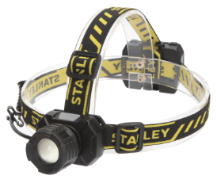 | LINTERNA DE CABEZA INDESTRUCTIBLE 300LM | • 3 modos: alto, bajo, estroboscópico. • Cree LED superbrillante. • La protección de goma sobre la estructura de aluminio proporciona una gran durabilidad. • Enfoque ajustable de un punto a otro. • Diseñado para soportar caídas de 3 metros. • 4 pilas alcalinas AAA incluídas. | LINTERNA DE CABEZA | 4AAA | $ 21,316.00 | $ 21,316.00
65442 | 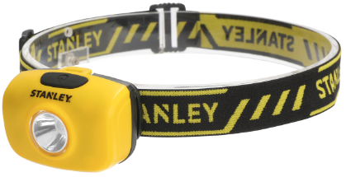 | LINTERNA DE CABEZA 180LM | • 2 modos: alto, bajo. • Correas ajustables para la cabeza. • Diseñado para soportar caídas de 1 metro. • Tasa de resistencia al agua IPX4. • Pilas alcalinas incluídas. | LINTERNA DE CABEZA | 3AAA - UNICO LED | $ 13,386.00 | $ 13,386.00
65447 |  | LINTERNA DE PLÁSTICO 40LM | • Diseño liviano para facilitar su transporte. • Baterías de servicio pesado incluídas. | LINTERNA DE PLASTICO | 2AA | $ 6,490.00 | $ 6,490.00
65450 | 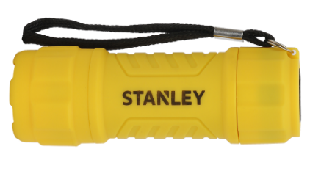 | LINTERNA PLÁSTICA 9 LED 25LM | • Alcanza hasta 25 lúmenes. • Ligero y de bolsillo. • Diseño versátil, antideslizante y anti rodadura. • Baterías de servicio pesado incluídas. • Con cordón. | LINTERNA DE PLASTICO | 3AAA | $ 3,343.00 | $ 3,343.00
PRECIOS MAS IVA DEL 21%

VOLVER AL ÍNDICE

HERRAMIENTAS
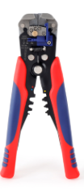
 |  |  |  |  |  | CARGAR AQUÍ EL DESCUENTIO | 1002
CODIGO | FOTO | PRODUCTO | DESCRIPCION | PRECIO LISTA | PRECIO CON EL DESCUENTO
W091022 |  | Pelacables Automático 3 EN 1 | • Autoajustable. • Nueva innovación con mecanismo de ajuste automático, el conductor se puede pelar de manera confiable ajustando la precisión de la apertura de la hoja de corte, que es ideal para cables de cobre y aluminio de 10-24 AWG• Crimpadora integrada: terminales aisladas de 22-10 AWG (0,5-6,0 mm²); Terminales no aislados de 12-10 AWG (4-6,0 mm²); Terminales no aislados de 16-14 AWG (1,5-2,5 mm²); Terminales no aislados de 22-18 AWG (0,5-1,0 mm²). • Material de alta calidad. • Mangos de agarre suave. • Multifunción. | $ 19,883.00 | $ 19,883.00
WP209073 |  | Juego De Herramientas 166 Piezas | I• 1 Cutter 18mm. • 3 Piezas hojas para cutter 18mm. en caja plástica. • 1 Mango destornillador magnético. • 6 Destornilladores de precision: Philipps: ph1, ph0 Planos: 1.4, 2.0, 2.4, 3.0 • 40 Puntas para destornillador, CR-V : Medidas: PZ0,PZ1X2,PZ2X5,PZ3X2 3,4,5,5.5,6,7, PH0,PH1,PH2,PH3 S0X2,S1X2,S2X4,S3X2 H1.5,H2.5,H3,H4,H5,H6,T10,T15,T20,T25 • 8 Juegos de llaves allen, métricas: Medidas: 1.5，2，2.5，3，4，5，5.5，6 mm. • 1 Alicate corte diagonal 160mm, acero al carbono. • 1 Alicate media caña 160mm, acero al carbono. • 1 Alicate corte diagonal 160mm, acero al carbono. • 1 Martillo galponero mango tubular 8 oz (225gr). • 1Nivel torpedo 9". • 1 Llave ajustable 8", acero al carbono. • 100 Piezas consumibles: 50 Tornillos 6mm. y 50 Tarugos. • Bolso porta herramientas 12". | $ 53,220.00 | $ 53,220.00
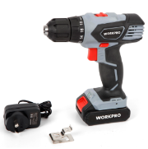
W122032 |  | Taladro Inalámbrico 12V Litio Ion de 2 velocidades Bivolt | • Taladro de 2 velocidades • Batería de iones de litio de 1300 mAh • Velocidad sin carga: 0-400 / 0-1400/min • Torque: 22N.m (± 10%) • Ajustes de Torque: 18 + 1 • Mandril: 10 mm • Tiempo de carga: 3 ~ 5 horas. • Indicador de carga • Luz LED | $ 69,660.00 | $ 69,660.00
W014061 |  | Herramienta Multifunción 12 en 1 | • Pinza pico fino. • Corta cables. • Abre latas. • Abre botellas. • Destornillador Phillips y Planos en distintas medidas. • Serrucho. • Lima. • Navaja. • Punzón. | $ 14,836.00 | $ 14,836.00
W000833 |  | Juego de 8 Destornilladores CR-V (medidas métricas) | • Varilla de acero al cromo vanadio. • Punta magnética negra. • Mango ergonómico para mayor comodidad. • Medidas (en unidades métricas): • Punta plana:3×50 mm, 6×38 mm, 5×100 mm,6×150 mm. • Phillips:PH0×50 mm, PH2×38 mm,PH1×100 mm, PH2×150 mm. | $ 13,883.00 | $ 13,883.00
W021408 |  | Destornillador Crique "T" CR-V DUAL-DRIVE® 21 Piezas | • 21 Puntas de precisión en CR-V con soporte incluído. • Mango ergonómico en T de goma antideslizamiento. • Conveniente cambio de sentido de giro con el pulgar. • 2 Veces más rápido que un destornillador crique común. • Planas: 1.5, 2, 2.5, 3mm • PH000, PH00x2, PH0, PH1 • T5, T6, T7, T8, T9, T10 • H1.5, H2, H2.5, PZ00, PZ0, PZ1 | $ 23,226.00 | $ 23,226.00
W021181 |  | Juego Destornilladores Crique Precisión CR-V 18 Piezas | • 16 Puntas en acero al cromo vanadio. • 1 Mango crique de precisión. • 1 Extensión. • Puntas: • PH00X2, PH0X2, PH1, PH2, • SL2.5 mm, 3 mm, 2 mm, • T5, T6, T7, T8, T9, T10, T15 | $ 9,764.00 | $ 9,764.00
WP222034 | 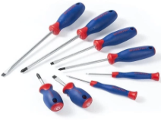 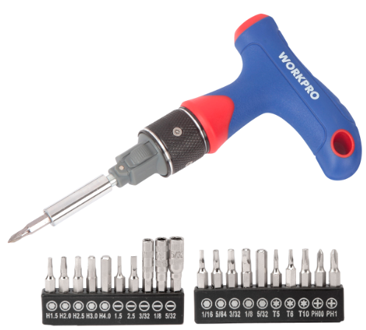 | Juego Llaves Allen tipo Navaja 9 Piezas SAE Aluminio | • Mango de aluminio resistente y liviano. • Acero cromo vanadio endurecido y templado. • Medidas: 5/64,3/32,7/64,1/8,9/64,5/32,3/16,7/32,1/4" | $ 7,325.00 | $ 7,325.00
W022032 |  | Juego 9 Llaves Hexagonales SAE Cortas CR-V | • Acero al cromo vanadio,endurecido y templado. • 9 Llaves Hexagonales SAE: 1/16", 5/64", 3/32", 1/8", 5/32", 3/16", 1/4", 5/16", 3/8". | $ 11,100.00 | $ 11,100.00
W022013 |  | Juego 9 Llaves TORX Cortas CR-V | • Acero al cromo vanadio endurecido y templado. • 9 Llaves torx: T10, T15, T20, T25, T27, T30, T40, T45 yT50. | $ 9,882.00 | $ 9,882.00
W031076 |  | Pinza de Fuerza a Cadena 250mm (10") | • Mordaza de acero al carbono para maxima robustez y durabilidad. • Sistema ágil de ajuste y desajuste para rápida manipulación. • Sistema de desajuste protegido para mayor seguridad. • Tornillo de ajuste de presión de cierre. | $ 17,086.00 | $ 17,086.00
W003000 |  | Juego de Tubos 3/8 de 24 Piezas | • Juego de tubos en Cromo Vanadio. • 10 Piezas de 3/8" SAE: 5/16",3/8",7/16", 1/2",9/16",5/8",11/16",3/4",13/16",7/8". • 11 Piezas 3/8" metricas: 9,10,11,12,13,14,15,16,17,18,19mm. • 1 Pieza extension de 3". • 1 Llave de bujías de 5/8"(16mm). • 1 Manija crique 3/8". • Estuche durable de plástico moldeado. | $ 42,183.00 | $ 42,183.00
W003023 |  | Juego Bocallaves CR-V con Llave Crique de 3/8" (12 Piezas) | • Juego Bocallaves CR-V. • 10 bocas métricas 3/8" dr.: 10, 11, 12, 13, 14, 15, 17, 19, 21, 22mm. • 1 Barra de extensión 3" encastre de 3/8". • 1 Llave crique 3/8". | $ 29,026.00 | $ 29,026.00
W003078 | 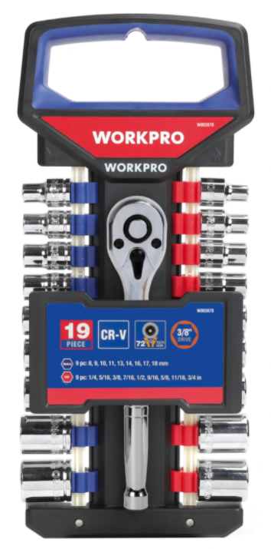 | Juego De 19 Piezas Bocallaves | • 1 MANGO CRIQUE DE CIERRE RÁPIDO 72 DIENTES, ENCASTRE 3/8". • 9 BOCALLAVES SAE DE 6 PUNTAS, ENCASTRE 3/8": 1/4", 5/16", 3/8", 7/16", 1/2", 9/16", 3/4", 11/ 16", 5/8". • 9 BOCALLAVES MÉTRICAS 6 PUNTAS, ENCASTRE 3/8": 8,9,10,11,13,14,16,17,18mm. | $ 41,950.00 | $ 41,950.00
W003322 | 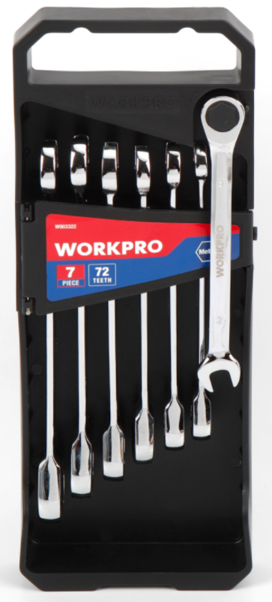 | Juego De 7 Piezas Llaves Combinadas Metricas con Criquet | JUEGO DE LLAVES DE COMBINADAS DE 7 PIEZAS (MÉTRICAS): 10, 11, 12, 13, 14, 15, 16 mm. | $ 64,591.00 | $ 64,591.00
W004161 |  | Juego de 7 Piezas Electricista con Cartuchera | • Varios bolsillos. • 1 cortacables 6" (150 mm) solid 10-18 AWG (1.0-2.6 mm). • 1 pinza punta acero forjado c/ mango bi material y filos templados por inducción 6" (150mm). • 1 alicate de corte diagonal de acero forjado c/ mango bi material y filos templados por inducción 7" (178 mm). • 2 destornilladores acero al cromo vanadio con mangos de acetato: PH2x100 mm, punta plana 6x100 mm. • 1 destornilladores peq. y grueso 2 en1: PH2 & plano 6 mm. • 1 cartuchera p/herramientas con cinturón. | $ 39,440.00 | $ 39,440.00
W001301 | 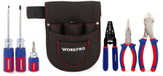 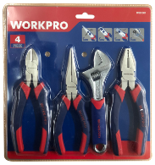 | Juego de Alicates y Llaves 4 Piezas | • 1 Alicate universal de 6" • 1 Alicate diagonal de 6" • 1 Llave ajustable de 6" • 1 Alicate de punta larga de 6" | $ 22,846.00 | $ 22,846.00
W009100 | 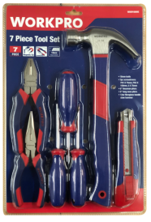 | Juego de Herramientas 7 Piezas | • 1 Cutter/Trincheta de 18 mm. • 3 Destornilladores ,PH1X75MM,PH2X75MM,5X75MM. • 1 Alicate universal de 6 ". • 1 Alicate de punta larga de 6 ". • 1 Martillo galponero con mango de fibra de vidrio de 12 oz. | $ 27,008.00 | $ 27,008.00
W003079 |  | Juego de Bocallaves, Encastre 1/4" CRV 19 Pîezas Valija Plástica | • 13 Bocallaves métricas, encastre de 1/4": 4, 4.5, 5, 5.5, 6, 7, 8, 9, 10, 11, 12, 13, 14mm • 1 Mngo crique encastre de 1/4" • 2 Barras de extension, encastre de 1/4": 50mm & 150mm • 1 Union universal, encastre de 1/4" • 1 Barra en t, encastre de 1/4" • 1 Mango giratorio, encastre de 1/4" • Valija de Plástico moldeado. | $ 27,880.00 | $ 27,880.00
W003080 | 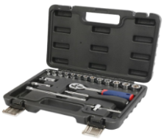 | Juego de Bocallaves 22 Piezas Valija Plástica | • Material: CR-V • 18 Bocallaves encastre de 1/2" 12PT • 8,9,10,11,12,13,14,15,16,17,18,19,20,22,24,27,30,32MM • 2 Barras de extensión encastre de 1/2": 5"&10" • 1 Mango Crique de liberación rápida encastre de 1/2" • 1 Barra deslizante encastre 1/2" • Valija de Plástico moldeado. | $ 55,800.00 | $ 55,800.00
W009038 |  | Juego de Herramientas 183 Piezas Caja de Metal | • 11 Bocallaves CRV encastre de 1/4" :4,5,5.5,6,7,8,9,10,11,12,13mm • 4 Bocallaves profundos CRV encastre de 1/4" 5,6,7,8mm • 13 Bocallaves CRV encastre de 3/8" :6,7,8,9,10,11,12,13,14,15,16,17,19mm • 4 Bocallaves profundos CRV encastre de 3/8": 10,11,12,13mm • 1 Mango deslizante T CRV encastre de 1/4" • 1 Barra de extension de 50mm(2") CRV encastre de 1/4" • 1 Manija crique reversible encastre de 3/8" • 1 Adaptador 1/4" de 3/8", CRV • 1 Barra de extension 75mm(3") ,CRV encastre de 3/8" • 1 Mango porta puntas magnetico. • 60 Puntas de 1" CRV. • 6 Puntas de destornillador de tuerca CRV: 3/16", 1/4", 9/32", 5/16", 11/32", 3/8" • 8 Llaves combinadas CRV: 8,10,11,12,13,14,15,17mm, • 11 Juegos de llaves hexagonales metricas. • 11 Juegos de llaves hexagonales pulgadas. • 1 Llave ajustable de 8" • 1 Alicate universal de 7" • 1 Alicate de punta larga de 6" • 6 Destornilladores CRV: SL3/16"x4", SL1/8"x3", PH0x3", PH1x4", S1x4", S2x4" • 40 Precintos • Caja de metal | $ 165,236.00 | $ 165,236.00
W009002NT |  | Juego 169 herramientas en caja plastica | • 1 Pinzamedia caña de 160 mm, acero al carbono • 1 Alicate corte diagonal de 160 mm, acero al carbono • 1 Pinza universal de 160 mm, acero al carbono • 1 Martillo galponero con mango tubular de 8OZ (225G) • 1 Mango de destornillador magnético • 40 Puntas de 25mm para atornillar, cromo vanadio: PZ0, PZ1X2, PZ2X5, PZ3X2; 3, 4, 5, 5.5, 6, 7; PH0, PH1, PH2, PH3; S0X2, S1X2, S2X4, S3X2; H1.5, H2.5, H3, H4, H5, H6; T10, T15, T20, T25 • 1 Cutter de 18 mm • 3 Hojas para cutter de 18 mm en caja de plástico • 1 Nivel torpedo de 9 " • Juego de llaves hexagonales de 8 piezas: 1.5, 2, 2.5, 3, 4, 5, 5.5, 6 mm • 50 Tarugos y 50 tornillos (6 mm) • 6 Destornilladores de precisión: PH0, PH1, SL 1.4, 2, 2.4, 3MM • 5 Llaves combinadas: 8x9, 10x11, 12x13, 14x15, 16x17mm | $ 70,329.00 | $ 70,329.00
W009110 |  | Juego de 7 piezas en cartuchera | • Pinza media caña de 6". • Alicate corte oblicuo de 6". • Pinza universal de 6". • Cutter de 18 mm. • 2 Destornilladores: PH1x75mm, Plano 5x75mm. • Llave ajustable de 6" con cartuchera. | $ 32,801.00 | $ 32,801.00
W009111 |  | Juego de 162 piezas en caja plastica | • 1 Mango de destornillador magnético • 4 Destornilladores: PH1X75, PH2X100, PLANO 5X75MM, 6X100MM • 30 puntas de destornillador de 25 mm • 1 Pinza universal de 6 " • 1 Alicate corte oblicuo de 6 " • 1 cutter de 18 mm. • 10 hojas para cutter de 18 mm en caja plástica • 1 Nivel torpedo de 9" • 1 Martillo galponero 12 oz • 1 Alicate pico de loro de 10 " • 1 Llave crique de liberación rápida de 1/4 " • 9 Bocallaves, Encastre 1/4": 5, 6, 7, 8, 9, 10, 11, 12, 13 mm • 85 piezas de tornillos y clavos • Juego de llaves hexagonales de 16 piezas • con caja plástica | $ 64,530.00 | $ 64,530.00
W003069 |  | Juego De 47 Piezas Bocallaves 6 Puntas, Encastre 3/8" | • Encastre de 3/8: 10 bocallaves SAE de 6 puntas: 1/4", 5/16", 3/8", 7/16", 1/2", 9/16", 5/8",11/16",3/4",13/16" • Encastre de 3/8: 10bocallaves Métricas de 6 puntas: 9 mm, 10 mm, 11 mm, 12 mm, 13 mm, 14 mm, 15 mm, 16 mm, 17 mm, 18 mm • 1 JUNTA UNIVERSAL, Encastre 3/8" • 12 LLAVES DE TUERCA • 1PC 3/8"×3" BARRA DE EXTENSIÓN • 1PC 3/8"×6" BARRA DE EXTENSIÓN • 1 MANGO CRIQUE CIERRE RÁPIDO 45 DIENTES, Encastre 3/8" • 1 PORTABROCAS MAGNÉTICO • 10 PUNTAS CON SOPORTE | $ 59,263.00 | $ 59,263.00
W003070 |  | Juego de Bocallaves 6 Puntas, Encastre 1/4"+3/8" x 63 Piezas | • Encastre de 1/4: 10 Bocallaves SAE de 6 puntas: 5/32", 3/16", 7/32", 1/4", 9/32", 5/16", 11/32",3/8",7/16",1/2" • Encastre de 1/4: 10 Bocallaves Métricas: 5mm, 5,5mm, 6mm, 7mm, 8mm, 9mm, 10mm, 11mm, 12mm, 13mm • Encastre de 3/8: 10 Bocallaves SAE de 6 puntas: 1/4", 5/16", 3/8", 7/16", 1/2", 9/16", 5/8",11/16",3/4",13/16" • Encastre de 3/8: 10 Bocallaves Métrico de 6 puntas: 9 mm, 10 mm, 11 mm, 12 mm, 13 mm, 14 mm, 15 mm, 16 mm, 17 mm, 18 mm • 1 junta universal, encastre 3/8" • Llave para tuerca de 8 piezas • 1 Bujia 5/8", encastre 3/8" • 1 Barra de extension 3", encastre 3/8" 302x211x54mm • 1 Soporte magnético • 10 puntas con soporte • 1 Mango crique cierre rápido 45 dientes, encastre 3/8" • 1 Adaptador 3/8" x 1/4" | $ 66,001.00 | $ 66,001.00
W003068 |  | Juego de Bocallaves 6 Puntas, Encastre 1/4" x 70 Piezas | • Encastre de 1/4": 10 bocallaves SAE de 6 puntas: 5/32", 3/16", 7/32", 1/4", 9/32", 5/16", 11/32 ",3/8",7/16",1/2". • Encastre de 1/4": 10 bocallaves Métricas de 6 puntas: 5 mm, 5,5 mm, 6 mm, 7 mm, 8 mm, 9 mm, 10 mm, 11 mm, 12 mm, 13 mm. • Encastre de 1/4": 6 bocallaves SAE profundas: 1/4", 9/32", 5/16", 11/32", 3/8", 7/16". • Encastre 1/4": 6 bocallaves métricas profundas: 6 mm, 7 mm, 8 mm, 9 mm, 10 mm, 11 mm. • 1 Junta universal 1/4". • Llave de tuerca de 12 piezas. • 1 Acoplador, encastre 1/4". • 1 Barra de extensión 1/4" × 3". • 1 Barra de extensión 1/4"× 6". • 1 Mango crique de cierre rápido 45 dientes, encastre 1/4". • 1 Mango giratorio, encastre 1/4". • 20 Puntas con soporte. | $ 57,652.00 | $ 57,652.00
W003071 |  | Juego de Bocallaves 6 Puntas, Encastre 1/2" x 30 Puntas | • Encastre 1/2": 12 bocallaves SAE de 6 puntas: 5/16", 3/8", 7/16", 1/2", 9/16", 5/8", 11/16", 3/4" ,13/16",7/8",15/16",1". • Encastre 1/2": 14 bocallaves Métricas de 6 puntas: 8 mm, 9 mm, 10 mm, 11 mm, 12 mm, 13 mm, 14 mm, 15 mm, 16 mm, 17 mm, 18 mm, 19 mm, 20 mm, 21 mm. • 1 Junta universal, encastre 1/2". • 1 Barra de extensión 1/2" x 3". • 1 Barra de extensión 1/2" x 5". • 1 Mango crique de liberación rápida, encastre de 1/2". 45 dientes. | $ 79,805.00 | $ 79,805.00
PRECIOS MAS IVA DEL 21%

VOLVER AL ÍNDICE

